Лист1
 | D/см | V/мл | H/мм |  |  |  |  |  |  |  |  | ЗАКАЗ
Квадрат | Размеры |  |  | Кванты | Штрих-код | Артикул | Отсрочка платежа | Отсрочка платежа | Отсрочка платежа | Предоплата | Наименование
 |  |  |  |  |  |  | 90 к. дней | 60 к. дней | 30 к.дней
Металик |  |  |  |  |  |  |  |  |  |  | Керамическое кашпо
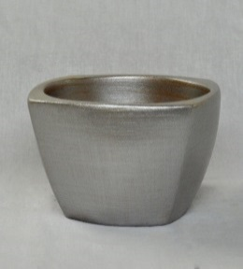
 | 12 | 750 | 80 | 10 | 4640028563123 | 563123 | 165 ₽ | 144 ₽ | 128 ₽ | 115 ₽
 | 15 | 1500 | 100 | 8 | 4640028563130 | 563130 | 250 ₽ | 219 ₽ | 195 ₽ | 175 ₽
 | 18 | 2000 | 130 | 2 | 4640028563147 | 563147 | 418 ₽ | 366 ₽ | 325 ₽ | 293 ₽

 |  |  |  |  |  |  |  |  |  |  | Керамическое кашпо
 | 12 | 750 | 80 | 10 | 4640028563079 | 563079 | 165 ₽ | 144 ₽ | 128 ₽ | 115 ₽
Кактус клуб | 15 | 1500 | 100 | 8 | 4640028563086 | 563086 | 250 ₽ | 219 ₽ | 195 ₽ | 175 ₽
 | 18 | 2000 | 130 | 2 | 4640028563093 | 563093 | 418 ₽ | 366 ₽ | 325 ₽ | 293 ₽

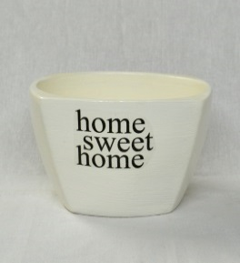
 |  |  |  |  |  |  |  |  |  |  | Керамическое кашпо
 | 12 | 750 | 80 | 10 | 4640028563178 | 563178 | 165 ₽ | 144 ₽ | 128 ₽ | 115 ₽
Милый дом | 15 | 1500 | 100 | 8 | 4640028563185 | 563185 | 250 ₽ | 219 ₽ | 195 ₽ | 175 ₽
белый | 18 | 2000 | 130 | 2 | 4640028563192 | 563192 | 418 ₽ | 366 ₽ | 325 ₽ | 293 ₽

 |  |  |  |  |  |  |  |  |  |  | Керамическое кашпо
 | 12 | 750 | 80 | 10 | 4640028563222 | 563222 | 165 ₽ | 144 ₽ | 128 ₽ | 115 ₽
Милый дом | 15 | 1500 | 100 | 8 | 4640028563239 | 563239 | 250 ₽ | 219 ₽ | 195 ₽ | 175 ₽
серый | 18 | 2000 | 130 | 2 | 4640028563246 | 563246 | 418 ₽ | 366 ₽ | 325 ₽ | 293 ₽

Шестигранник

 |  |  |  |  |  |  |  |  |  |  | Керамическое кашпо
 |  | 750 | 80 | 10 | 4660015049690 | 049690 | 186 ₽ | 163 ₽ | 144 ₽ | 130 ₽
Эджест |  | 1500 | 100 | 8 | 4660015049706 | 049706 | 273 ₽ | 239 ₽ | 212 ₽ | 191 ₽
белый |  | 2000 | 130 | 2 | 4660015049713 | 049713 | 459 ₽ | 401 ₽ | 357 ₽ | 321 ₽

 |  |  |  |  |  |  |  |  |  |  | Керамическое кашпо
 |  | 750 | 80 | 10 | 4660015049720 | 049720 | 186 ₽ | 163 ₽ | 144 ₽ | 130 ₽
Эджест |  | 1500 | 100 | 8 | 4660015049737 | 049737 | 273 ₽ | 239 ₽ | 212 ₽ | 191 ₽
черный |  | 2000 | 130 | 2 | 4660015049744 | 049744 | 459 ₽ | 401 ₽ | 357 ₽ | 321 ₽

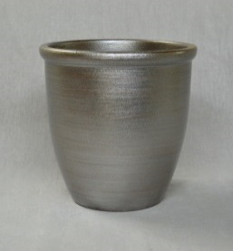
Готика шнур
 | 12 | 1000 | 130 | 15 | 4640028561471 | 561471 | 141 ₽ | 123 ₽ | 109 ₽ | 98 ₽ | Керамический горшок с поддоном
 | 15 | 1700 | 150 | 10 | 4640028561488 | 561488 | 225 ₽ | 196 ₽ | 175 ₽ | 157 ₽
Металик | 18 | 2800 | 190 | 4 | 4640028561495 | 561495 | 358 ₽ | 314 ₽ | 279 ₽ | 251 ₽
 | 22 | 5000 | 230 | 2 | 4640028561501 | 561501 | 514 ₽ | 450 ₽ | 400 ₽ | 360 ₽
 | 26 | 8700 | 270 | 2 | 4640028561518 | 561518 | 657 ₽ | 575 ₽ | 511 ₽ | 460 ₽

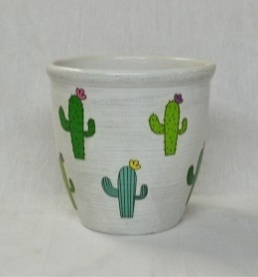
 | 12 | 1000 | 130 | 15 | 4640028561372 | 561372 | 141 ₽ | 123 ₽ | 109 ₽ | 98 ₽ | Керамический горшок с поддоном
 | 15 | 1700 | 150 | 10 | 4640028561389 | 561389 | 225 ₽ | 196 ₽ | 175 ₽ | 157 ₽
Кактус | 18 | 2800 | 190 | 4 | 4640028561396 | 561396 | 358 ₽ | 314 ₽ | 279 ₽ | 251 ₽
 | 22 | 5000 | 230 | 2 | 4640028561402 | 561402 | 514 ₽ | 450 ₽ | 400 ₽ | 360 ₽
 | 26 | 8700 | 270 | 2 | 4640028561419 | 561419 | 657 ₽ | 575 ₽ | 511 ₽ | 460 ₽

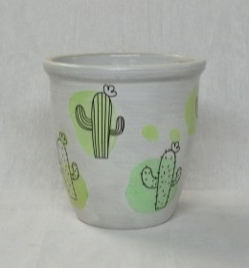
 | 12 | 1000 | 130 | 15 | 4640028561327 | 561327 | 141 ₽ | 123 ₽ | 109 ₽ | 98 ₽ | Керамический горшок с поддоном
Кактус | 15 | 1700 | 150 | 10 | 4640028561334 | 561334 | 225 ₽ | 196 ₽ | 175 ₽ | 157 ₽
акварель | 18 | 2800 | 190 | 4 | 4640028561341 | 561341 | 358 ₽ | 314 ₽ | 279 ₽ | 251 ₽
 | 22 | 5000 | 230 | 2 | 4640028561358 | 561358 | 514 ₽ | 450 ₽ | 400 ₽ | 360 ₽
 | 26 | 8700 | 270 | 2 | 4640028561365 | 561365 | 657 ₽ | 575 ₽ | 511 ₽ | 460 ₽

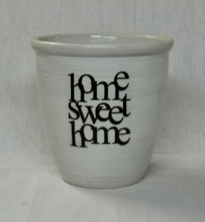
 | 12 | 1000 | 130 | 15 | 4640028561570 | 561570 | 141 ₽ | 123 ₽ | 109 ₽ | 98 ₽ | Керамический горшок с поддоном
 | 15 | 1700 | 150 | 10 | 4640028561587 | 561587 | 225 ₽ | 196 ₽ | 175 ₽ | 157 ₽
Милый дом | 18 | 2800 | 190 | 4 | 4640028561594 | 561594 | 358 ₽ | 314 ₽ | 279 ₽ | 251 ₽
 | 22 | 5000 | 230 | 2 | 4640028561600 | 561600 | 514 ₽ | 450 ₽ | 400 ₽ | 360 ₽
 | 26 | 8700 | 270 | 2 | 4640028561617 | 561617 | 657 ₽ | 575 ₽ | 511 ₽ | 460 ₽

 | 12 | 1000 | 130 | 15 | 4640028561525 | 561525 | 141 ₽ | 123 ₽ | 109 ₽ | 98 ₽ | Керамический горшок с поддоном
 | 15 | 1700 | 150 | 10 | 4640028561532 | 561532 | 225 ₽ | 196 ₽ | 175 ₽ | 157 ₽
Милый дом | 18 | 2800 | 190 | 4 | 4640028561549 | 561549 | 358 ₽ | 314 ₽ | 279 ₽ | 251 ₽
фактура | 22 | 5000 | 230 | 2 | 4640028561556 | 561556 | 514 ₽ | 450 ₽ | 400 ₽ | 360 ₽
 | 26 | 8700 | 270 | 2 | 4640028561563 | 561563 | 657 ₽ | 575 ₽ | 511 ₽ | 460 ₽

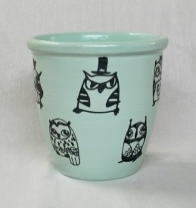
 | 12 | 1000 | 130 | 15 | 4640028561723 | 561723 | 141 ₽ | 123 ₽ | 109 ₽ | 98 ₽ | Керамический горшок с поддоном
 | 15 | 1700 | 150 | 10 | 4640028561730 | 561730 | 225 ₽ | 196 ₽ | 175 ₽ | 157 ₽
Совы граффити | 18 | 2800 | 190 | 4 | 4640028561747 | 561747 | 358 ₽ | 314 ₽ | 279 ₽ | 251 ₽
 | 22 | 5000 | 230 | 2 | 4640028561754 | 561754 | 514 ₽ | 450 ₽ | 400 ₽ | 360 ₽
 | 26 | 8700 | 270 | 2 | 4640028561761 | 561761 | 657 ₽ | 575 ₽ | 511 ₽ | 460 ₽

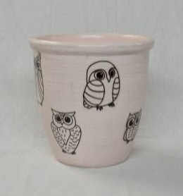
 | 12 | 1000 | 130 | 15 | 4640028561778 | 561778 | 141 ₽ | 123 ₽ | 109 ₽ | 98 ₽ | Керамический горшок с поддоном
 | 15 | 1700 | 150 | 10 | 4640028561785 | 561785 | 225 ₽ | 196 ₽ | 175 ₽ | 157 ₽
Совы микс | 18 | 2800 | 190 | 4 | 4640028561792 | 561792 | 358 ₽ | 314 ₽ | 279 ₽ | 251 ₽
 | 22 | 5000 | 230 | 2 | 4640028561808 | 561808 | 514 ₽ | 450 ₽ | 400 ₽ | 360 ₽
 | 26 | 8700 | 270 | 2 | 4640028561815 | 561815 | 657 ₽ | 575 ₽ | 511 ₽ | 460 ₽

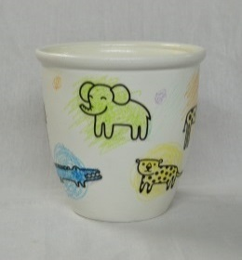
 | 12 | 1000 | 130 | 15 | 4640028561273 | 561273 | 141 ₽ | 123 ₽ | 109 ₽ | 98 ₽ | Керамический горшок с поддоном
 | 15 | 1700 | 150 | 10 | 4640028561280 | 561280 | 225 ₽ | 196 ₽ | 175 ₽ | 157 ₽
Гиф | 18 | 2800 | 190 | 4 | 4640028561297 | 561297 | 358 ₽ | 314 ₽ | 279 ₽ | 251 ₽
мелки | 22 | 5000 | 230 | 2 | 4640028561303 | 561303 | 514 ₽ | 450 ₽ | 400 ₽ | 360 ₽
 | 26 | 8700 | 270 | 2 | 4640028561310 | 561310 | 657 ₽ | 575 ₽ | 511 ₽ | 460 ₽

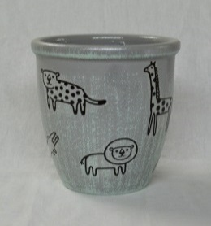
 | 12 | 1000 | 130 | 15 | 4640028561228 | 561228 | 141 ₽ | 123 ₽ | 109 ₽ | 98 ₽ | Керамический горшок с поддоном
 | 15 | 1700 | 150 | 10 | 4640028561235 | 561235 | 225 ₽ | 196 ₽ | 175 ₽ | 157 ₽
Гиф | 18 | 2800 | 190 | 4 | 4640028561242 | 561242 | 358 ₽ | 314 ₽ | 279 ₽ | 251 ₽
затирка | 22 | 5000 | 230 | 2 | 4640028561259 | 561259 | 514 ₽ | 450 ₽ | 400 ₽ | 360 ₽
 | 26 | 8700 | 270 | 2 | 4640028561266 | 561266 | 657 ₽ | 575 ₽ | 511 ₽ | 460 ₽

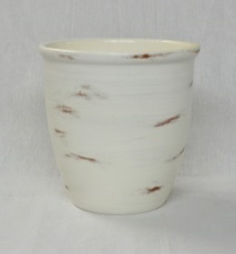
 | 12 | 1000 | 130 | 15 | 4640028561679 | 561679 | 141 ₽ | 123 ₽ | 109 ₽ | 98 ₽ | Керамический горшок с поддоном
 | 15 | 1700 | 150 | 10 | 4640028561686 | 561686 | 225 ₽ | 196 ₽ | 175 ₽ | 157 ₽
Патина | 18 | 2800 | 190 | 4 | 4640028561693 | 561693 | 358 ₽ | 314 ₽ | 279 ₽ | 251 ₽
 | 22 | 5000 | 230 | 2 | 4640028561709 | 561709 | 514 ₽ | 450 ₽ | 400 ₽ | 360 ₽
 | 26 | 8700 | 270 | 2 | 4640028561716 | 561716 | 657 ₽ | 575 ₽ | 511 ₽ | 460 ₽

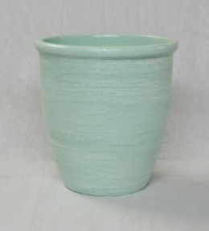
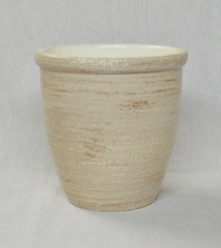
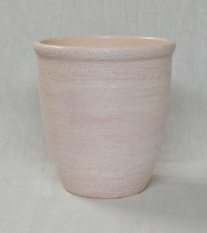
 | 12 | 1000 | 130 | 15 | 4640028561921 | 561921 | 141 ₽ | 123 ₽ | 109 ₽ | 98 ₽ | Керамический горшок с поддоном
 | 15 | 1700 | 150 | 10 | 4640028561938 | 561938 | 225 ₽ | 196 ₽ | 175 ₽ | 157 ₽
Шелкография | 18 | 2800 | 190 | 4 | 4640028561945 | 561945 | 358 ₽ | 314 ₽ | 279 ₽ | 251 ₽
 | 22 | 5000 | 230 | 2 | 4640028561952 | 561952 | 514 ₽ | 450 ₽ | 400 ₽ | 360 ₽
 | 26 | 8700 | 270 | 2 | 4640028561969 | 561969 | 657 ₽ | 575 ₽ | 511 ₽ | 460 ₽

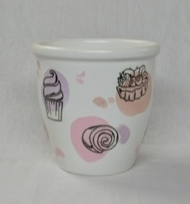
 | 12 | 1000 | 130 | 15 | 4640028561426 | 561426 | 141 ₽ | 123 ₽ | 109 ₽ | 98 ₽ | Керамический горшок с поддоном
 | 15 | 1700 | 150 | 10 | 4640028561433 | 561433 | 225 ₽ | 196 ₽ | 175 ₽ | 157 ₽
Капкейк | 18 | 2800 | 190 | 4 | 4640028561440 | 561440 | 358 ₽ | 314 ₽ | 279 ₽ | 251 ₽
акварель | 22 | 5000 | 230 | 2 | 4640028561457 | 561457 | 514 ₽ | 450 ₽ | 400 ₽ | 360 ₽
 | 26 | 8700 | 270 | 2 | 4640028561464 | 561464 | 657 ₽ | 575 ₽ | 511 ₽ | 460 ₽

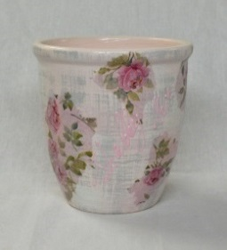
 | 12 | 1000 | 130 | 15 | 4640028561877 | 561877 | 141 ₽ | 123 ₽ | 109 ₽ | 98 ₽ | Керамический горшок с поддоном
 | 15 | 1700 | 150 | 10 | 4640028561884 | 561884 | 225 ₽ | 196 ₽ | 175 ₽ | 157 ₽
Шебби шик | 18 | 2800 | 190 | 4 | 4640028561891 | 561891 | 358 ₽ | 314 ₽ | 279 ₽ | 251 ₽
 | 22 | 5000 | 230 | 2 | 4640028561907 | 561907 | 514 ₽ | 450 ₽ | 400 ₽ | 360 ₽
 | 26 | 8700 | 270 | 2 | 4640028561914 | 561914 | 657 ₽ | 575 ₽ | 511 ₽ | 460 ₽

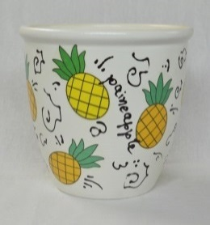
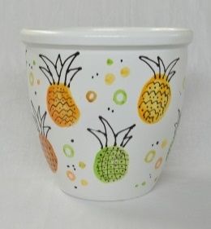
 | 12 | 1000 | 130 | 15 | 4640028561822 | 561822 | 141 ₽ | 123 ₽ | 109 ₽ | 98 ₽ | Керамический горшок с поддоном
 | 15 | 1700 | 150 | 10 | 4640028561839 | 561839 | 225 ₽ | 196 ₽ | 175 ₽ | 157 ₽
Фреш | 18 | 2800 | 190 | 4 | 4640028561846 | 561846 | 358 ₽ | 314 ₽ | 279 ₽ | 251 ₽
микс | 22 | 5000 | 230 | 2 | 4640028561853 | 561853 | 514 ₽ | 450 ₽ | 400 ₽ | 360 ₽
 | 26 | 8700 | 270 | 2 | 4640028561860 | 561860 | 657 ₽ | 575 ₽ | 511 ₽ | 460 ₽

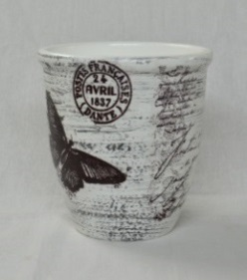
 | 12 | 1000 | 130 | 15 | 4640028561624 | 561624 | 141 ₽ | 123 ₽ | 109 ₽ | 98 ₽ | Керамический горшок с поддоном
 | 15 | 1700 | 150 | 10 | 4640028561631 | 561631 | 225 ₽ | 196 ₽ | 175 ₽ | 157 ₽
Папилио | 18 | 2800 | 190 | 4 | 4640028561648 | 561648 | 358 ₽ | 314 ₽ | 279 ₽ | 251 ₽
 | 22 | 5000 | 230 | 2 | 4640028561655 | 561655 | 514 ₽ | 450 ₽ | 400 ₽ | 360 ₽
 | 26 | 8700 | 270 | 2 | 4640028561662 | 561662 | 657 ₽ | 575 ₽ | 511 ₽ | 460 ₽

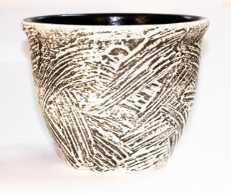
 | 12 | 1000 | 130 | 15 | 4640028563628 | 563628 | 141 ₽ | 123 ₽ | 109 ₽ | 98 ₽ | Керамический горшок с поддоном
Габро | 15 | 1700 | 150 | 10 | 4640028563635 | 563635 | 225 ₽ | 196 ₽ | 175 ₽ | 157 ₽
(серый) | 18 | 2800 | 190 | 4 | 4640028563642 | 563642 | 358 ₽ | 314 ₽ | 279 ₽ | 251 ₽
 | 22 | 5000 | 230 | 2 | 4640028563659 | 563659 | 514 ₽ | 450 ₽ | 400 ₽ | 360 ₽
 | 26 | 8700 | 270 | 2 | 4640028563666 | 563666 | 657 ₽ | 575 ₽ | 511 ₽ | 460 ₽

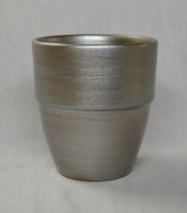
Готика борт
 | 12 | 1000 | 130 | 15 | 4640028562027 | 562027 | 141 ₽ | 123 ₽ | 109 ₽ | 98 ₽ | Керамический горшок с поддоном
 | 15 | 1700 | 150 | 12 | 4640028562034 | 562034 | 225 ₽ | 196 ₽ | 175 ₽ | 157 ₽
Металик | 18 | 2800 | 190 | 4 | 4640028562041 | 562041 | 358 ₽ | 314 ₽ | 279 ₽ | 251 ₽
 | 22 | 5000 | 230 | 2 | 4640028562058 | 562058 | 514 ₽ | 450 ₽ | 400 ₽ | 360 ₽
 | 26 | 8700 | 270 | 2 | 4640028562065 | 562065 | 657 ₽ | 575 ₽ | 511 ₽ | 460 ₽
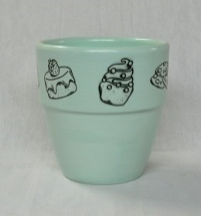
 | 12 | 1000 | 130 | 15 | 4640028561976 | 561976 | 141 ₽ | 123 ₽ | 109 ₽ | 98 ₽ | Керамический горшок с поддоном
 | 15 | 1700 | 150 | 12 | 4640028561983 | 561983 | 225 ₽ | 196 ₽ | 175 ₽ | 157 ₽
Капкейк | 18 | 2800 | 190 | 4 | 4640028561990 | 561990 | 358 ₽ | 314 ₽ | 279 ₽ | 251 ₽
 | 22 | 5000 | 230 | 2 | 4640028562003 | 562003 | 514 ₽ | 450 ₽ | 400 ₽ | 360 ₽
 | 26 | 8700 | 270 | 2 | 4640028562010 | 562010 | 657 ₽ | 575 ₽ | 511 ₽ | 460 ₽
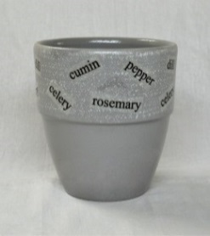
 | 12 | 1000 | 130 | 15 | 4640028562072 | 562072 | 141 ₽ | 123 ₽ | 109 ₽ | 98 ₽ | Керамический горшок с поддоном
 | 15 | 1700 | 150 | 12 | 4640028562089 | 562089 | 225 ₽ | 196 ₽ | 175 ₽ | 157 ₽
Пряность | 18 | 2800 | 190 | 4 | 4640028562096 | 562096 | 358 ₽ | 314 ₽ | 279 ₽ | 251 ₽
серый | 22 | 5000 | 230 | 2 | 4640028562102 | 562102 | 514 ₽ | 450 ₽ | 400 ₽ | 360 ₽
 | 26 | 8700 | 270 | 2 | 4640028562119 | 562119 | 657 ₽ | 575 ₽ | 511 ₽ | 460 ₽

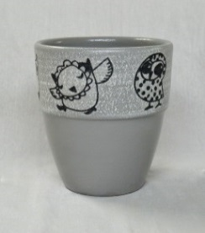
 | 12 | 1000 | 130 | 15 | 4640028562225 | 562225 | 141 ₽ | 123 ₽ | 109 ₽ | 98 ₽ | Керамический горшок с поддоном
 | 15 | 1700 | 150 | 12 | 4640028562232 | 562232 | 225 ₽ | 196 ₽ | 175 ₽ | 157 ₽
Совы | 18 | 2800 | 190 | 4 | 4640028562249 | 562249 | 358 ₽ | 314 ₽ | 279 ₽ | 251 ₽
серый | 22 | 5000 | 230 | 2 | 4640028562256 | 562256 | 514 ₽ | 450 ₽ | 400 ₽ | 360 ₽
 | 26 | 8700 | 270 | 2 | 4640028562263 | 562263 | 657 ₽ | 575 ₽ | 511 ₽ | 460 ₽
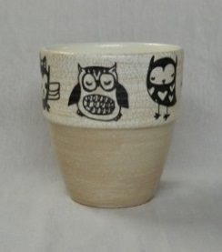
 | 12 | 1000 | 130 | 15 | 4640028562126 | 562126 | 141 ₽ | 123 ₽ | 109 ₽ | 98 ₽ | Керамический горшок с поддоном
 | 15 | 1700 | 150 | 12 | 4640028562133 | 562133 | 225 ₽ | 196 ₽ | 175 ₽ | 157 ₽
Совы | 18 | 2800 | 190 | 4 | 4640028562140 | 562140 | 358 ₽ | 314 ₽ | 279 ₽ | 251 ₽
бежевый | 22 | 5000 | 230 | 2 | 4640028562157 | 562157 | 514 ₽ | 450 ₽ | 400 ₽ | 360 ₽
 | 26 | 8700 | 270 | 2 | 4640028562164 | 562164 | 657 ₽ | 575 ₽ | 511 ₽ | 460 ₽
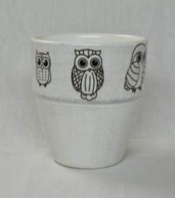
 | 12 | 1000 | 130 | 15 | 4640028562171 | 562171 | 141 ₽ | 123 ₽ | 109 ₽ | 98 ₽ | Керамический горшок с поддоном
 | 15 | 1700 | 150 | 12 | 4640028562188 | 562188 | 225 ₽ | 196 ₽ | 175 ₽ | 157 ₽
Совы | 18 | 2800 | 190 | 4 | 4640028562195 | 562195 | 358 ₽ | 314 ₽ | 279 ₽ | 251 ₽
белый | 22 | 5000 | 230 | 2 | 4640028562201 | 562201 | 514 ₽ | 450 ₽ | 400 ₽ | 360 ₽
 | 26 | 8700 | 270 | 2 | 4640028562218 | 562218 | 657 ₽ | 575 ₽ | 511 ₽ | 460 ₽

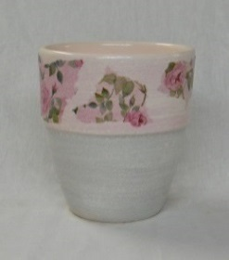
 | 12 | 1000 | 130 | 15 | 4640028562270 | 562270 | 141 ₽ | 123 ₽ | 109 ₽ | 98 ₽ | Керамический горшок с поддоном
 | 15 | 1700 | 150 | 12 | 4640028562287 | 562287 | 225 ₽ | 196 ₽ | 175 ₽ | 157 ₽
Шебби шик | 18 | 2800 | 190 | 4 | 4640028562294 | 562294 | 358 ₽ | 314 ₽ | 279 ₽ | 251 ₽
 | 22 | 5000 | 230 | 2 | 4640028562300 | 562300 | 514 ₽ | 450 ₽ | 400 ₽ | 360 ₽
 | 26 | 8700 | 270 | 2 | 4640028562317 | 562317 | 657 ₽ | 575 ₽ | 511 ₽ | 460 ₽

Конус
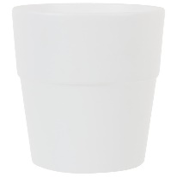
 | 12 | 1000 | 130 | 15 | 4660015049850 | 049850 | 149 ₽ | 130 ₽ | 116 ₽ | 104 ₽ | Керамический горшок с поддоном
 | 15 | 1700 | 150 | 12 | 4660015049867 | 049867 | 226 ₽ | 198 ₽ | 176 ₽ | 158 ₽
Уайт | 18 | 2800 | 190 | 4 | 4660015049874 | 049874 | 386 ₽ | 338 ₽ | 300 ₽ | 270 ₽
(белый) | 22 | 5000 | 230 | 2 | 4660015049881 | 049881 | 561 ₽ | 491 ₽ | 437 ₽ | 393 ₽
 | 26 | 8700 | 270 | 2 | 4660015049898 | 049898 | 793 ₽ | 694 ₽ | 617 ₽ | 555 ₽
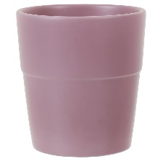
 | 12 | 1000 | 130 | 15 | 4660015049751 | 049751 | Конус борт | 130 ₽ | 116 ₽ | 104 ₽ | Керамический горшок с поддоном
Элбербери | 15 | 1700 | 150 | 12 | 4660015049768 | 049768 | Конус борт | 198 ₽ | 176 ₽ | 158 ₽
(фиолет.) | 18 | 2800 | 190 | 4 | 4660015049775 | 049775 | Конус борт | 338 ₽ | 300 ₽ | 270 ₽
 | 22 | 5000 | 230 | 2 | 4660015049782 | 049782 | Конус борт | 491 ₽ | 437 ₽ | 393 ₽
 | 26 | 8700 | 270 | 2 | 4660015049799 | 049799 | Конус борт | 694 ₽ | 617 ₽ | 555 ₽

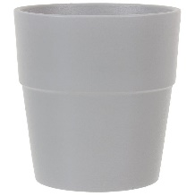
 | 12 | 1000 | 130 | 15 | 4660015049805 | 049805 | 149 ₽ | 130 ₽ | 116 ₽ | 104 ₽ | Керамический горшок с поддоном
Аллой | 15 | 1700 | 150 | 12 | 4660015049812 | 049812 | 226 ₽ | 198 ₽ | 176 ₽ | 158 ₽
(серый) | 18 | 2800 | 190 | 4 | 4660015049829 | 049829 | 386 ₽ | 338 ₽ | 300 ₽ | 270 ₽
 | 22 | 5000 | 230 | 2 | 4660015049836 | 049836 | 561 ₽ | 491 ₽ | 437 ₽ | 393 ₽
 | 26 | 8700 | 270 | 2 | 4660015049843 | 049843 | 793 ₽ | 694 ₽ | 617 ₽ | 555 ₽

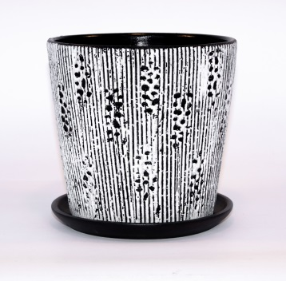
 | 12 | 1000 | 130 | 15 | 4640028563277 | 563277 | 149 ₽ | 130 ₽ | 116 ₽ | 104 ₽ | Керамический горшок с поддоном
Клокс | 15 | 1700 | 150 | 12 | 4640028563284 | 563284 | 226 ₽ | 198 ₽ | 176 ₽ | 158 ₽
(черно/бел) | 18 | 2800 | 190 | 4 | 4640028563291 | 563291 | 386 ₽ | 338 ₽ | 300 ₽ | 270 ₽
 | 22 | 5000 | 230 | 2 | 4640028563307 | 563307 | 561 ₽ | 491 ₽ | 437 ₽ | 393 ₽
 | 26 | 8700 | 270 | 2 | 4640028563314 | 563314 | 793 ₽ | 694 ₽ | 617 ₽ | 555 ₽

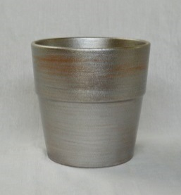
 | 12 | 1000 | 130 | 15 | 4640028562676 | 562676 | 135 ₽ | 118 ₽ | 105 ₽ | 95 ₽ | Керамический горшок с поддоном
 | 15 | 1700 | 150 | 12 | 4640028562683 | 562683 | 206 ₽ | 180 ₽ | 160 ₽ | 144 ₽
Металик | 18 | 2800 | 190 | 4 | 4640028562690 | 562690 | 336 ₽ | 294 ₽ | 261 ₽ | 235 ₽
 | 22 | 5000 | 230 | 2 | 4640028562706 | 562706 | 489 ₽ | 428 ₽ | 380 ₽ | 342 ₽
 | 26 | 8700 | 270 | 2 | 4640028562713 | 562713 | 672 ₽ | 588 ₽ | 523 ₽ | 470 ₽

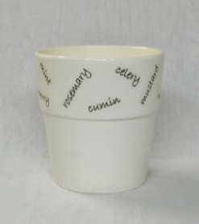
 | 12 | 1000 | 130 | 15 | 4640028562720 | 562720 | 135 ₽ | 118 ₽ | 105 ₽ | 95 ₽ | Керамический горшок с поддоном
 | 15 | 1700 | 150 | 12 | 4640028562737 | 562737 | 206 ₽ | 180 ₽ | 160 ₽ | 144 ₽
Пряность | 18 | 2800 | 190 | 4 | 4640028562744 | 562744 | 336 ₽ | 294 ₽ | 261 ₽ | 235 ₽
белый | 22 | 5000 | 230 | 2 | 4640028562751 | 562751 | 489 ₽ | 428 ₽ | 380 ₽ | 342 ₽
 | 26 | 8700 | 270 | 2 | 4640028562768 | 562768 | 672 ₽ | 588 ₽ | 523 ₽ | 470 ₽

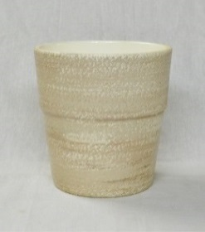
 | 12 | 1000 | 130 | 15 | 4640028562874 | 562874 | 135 ₽ | 118 ₽ | 105 ₽ | 95 ₽ | Керамический горшок с поддоном
 | 15 | 1700 | 150 | 12 | 4640028562881 | 562881 | 206 ₽ | 180 ₽ | 160 ₽ | 144 ₽
Шелкография | 18 | 2800 | 190 | 4 | 4640028562898 | 562898 | 336 ₽ | 294 ₽ | 261 ₽ | 235 ₽
 | 22 | 5000 | 230 | 2 | 4640028562904 | 562904 | 489 ₽ | 428 ₽ | 380 ₽ | 342 ₽
 | 26 | 8700 | 270 | 2 | 4640028562911 | 562911 | 672 ₽ | 588 ₽ | 523 ₽ | 470 ₽

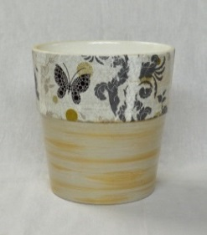
 | 12 | 1000 | 130 | 15 | 4640028562775 | 562775 | 135 ₽ | 118 ₽ | 105 ₽ | 95 ₽ | Керамический горшок с поддоном
 | 15 | 1700 | 150 | 12 | 4640028562782 | 562782 | 206 ₽ | 180 ₽ | 160 ₽ | 144 ₽
Рококо | 18 | 2800 | 190 | 4 | 4640028562799 | 562799 | 336 ₽ | 294 ₽ | 261 ₽ | 235 ₽
 | 22 | 5000 | 230 | 2 | 4640028562805 | 562805 | 489 ₽ | 428 ₽ | 380 ₽ | 342 ₽
 | 26 | 8700 | 270 | 2 | 4640028562812 | 562812 | 672 ₽ | 588 ₽ | 523 ₽ | 470 ₽

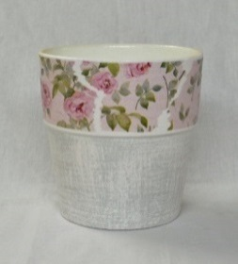
 | 12 | 1000 | 130 | 15 | 4640028562829 | 562829 | 135 ₽ | 118 ₽ | 105 ₽ | 95 ₽ | Керамический горшок с поддоном
 | 15 | 1700 | 150 | 12 | 4640028562836 | 562836 | 206 ₽ | 180 ₽ | 160 ₽ | 144 ₽
Шебби шик | 18 | 2800 | 190 | 4 | 4640028562843 | 562843 | 336 ₽ | 294 ₽ | 261 ₽ | 235 ₽
 | 22 | 5000 | 230 | 2 | 4640028562850 | 562850 | 489 ₽ | 428 ₽ | 380 ₽ | 342 ₽
 | 26 | 8700 | 270 | 2 | 4640028562867 | 562867 | 672 ₽ | 588 ₽ | 523 ₽ | 470 ₽

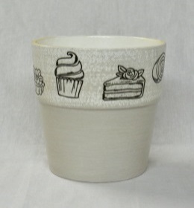
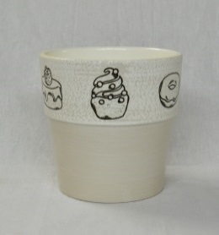
 | 12 | 1000 | 130 | 15 | 4640028562621 | 562621 | 135 ₽ | 118 ₽ | 105 ₽ | 95 ₽ | Керамический горшок с поддоном
 | 15 | 1700 | 150 | 12 | 4640028562638 | 562638 | 206 ₽ | 180 ₽ | 160 ₽ | 144 ₽
Капкейк | 18 | 2800 | 190 | 4 | 4640028562645 | 562645 | 336 ₽ | 294 ₽ | 261 ₽ | 235 ₽
микс | 22 | 5000 | 230 | 2 | 4640028562652 | 562652 | 489 ₽ | 428 ₽ | 380 ₽ | 342 ₽
 | 26 | 8700 | 270 | 2 | 4640028562669 | 562669 | 672 ₽ | 588 ₽ | 523 ₽ | 470 ₽

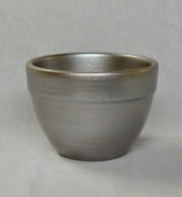
Овал борт
 | 12 | 600 | 90 | 18 | 4640028562973 | 562973 | 129 ₽ | 113 ₽ | 100 ₽ | 90 ₽ | Керамический горшок с поддоном
 | 15 | 1100 | 110 | 15 | 4640028562980 | 562980 | 202 ₽ | 177 ₽ | 157 ₽ | 142 ₽
Металик | 18 | 2000 | 135 | 8 | 4640028562997 | 562997 | 322 ₽ | 282 ₽ | 251 ₽ | 226 ₽
 | 22 | 3000 | 165 | 2 | 4640028563000 | 563000 | 459 ₽ | 402 ₽ | 357 ₽ | 322 ₽
 | 26 | 6000 | 200 | 2 | 4640028563017 | 563017 | 684 ₽ | 599 ₽ | 532 ₽ | 479 ₽
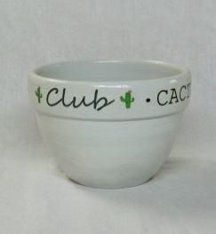
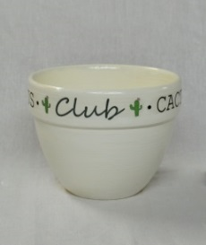
 | 12 | 600 | 90 | 18 | 4640028562928 | 562928 | 129 ₽ | 113 ₽ | 100 ₽ | 90 ₽ | Керамический горшок с поддоном
 | 15 | 1100 | 110 | 15 | 4640028562935 | 562935 | 202 ₽ | 177 ₽ | 157 ₽ | 142 ₽
Кактус клуб | 18 | 2000 | 135 | 8 | 4640028562942 | 562942 | 322 ₽ | 282 ₽ | 251 ₽ | 226 ₽
 | 22 | 3000 | 165 | 2 | 4640028563109 | 563109 | 459 ₽ | 402 ₽ | 357 ₽ | 322 ₽
 | 26 | 6000 | 200 | 2 | 4640028563116 | 563116 | 684 ₽ | 599 ₽ | 532 ₽ | 479 ₽
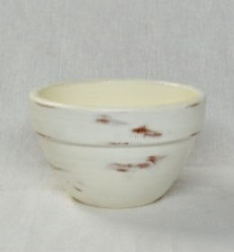
 | 12 | 600 | 90 | 18 | 4640028563024 | 563024 | 129 ₽ | 113 ₽ | 100 ₽ | 90 ₽ | Керамический горшок с поддоном
 | 15 | 1100 | 110 | 15 | 4640028563031 | 563031 | 202 ₽ | 177 ₽ | 157 ₽ | 142 ₽
Патина | 18 | 2000 | 135 | 8 | 4640028563048 | 563048 | 322 ₽ | 282 ₽ | 251 ₽ | 226 ₽
 | 22 | 3000 | 165 | 2 | 4640028563055 | 563055 | 459 ₽ | 402 ₽ | 357 ₽ | 322 ₽
 | 26 | 6000 | 200 | 2 | 4640028563062 | 563062 | 684 ₽ | 599 ₽ | 532 ₽ | 479 ₽

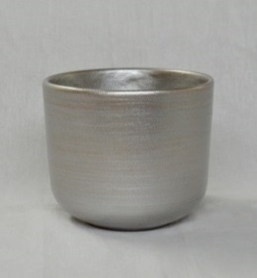
Цилиндр
 | 12 | 800 | 110 | 15 | 4640028562423 | 562423 | 141 ₽ | 123 ₽ | 109 ₽ | 98 ₽ | Керамический горшок с поддоном
 | 15 | 1600 | 135 | 12 | 4640028562430 | 562430 | 225 ₽ | 196 ₽ | 175 ₽ | 157 ₽
Металлик | 18 | 3000 | 160 | 4 | 4640028562447 | 562447 | 358 ₽ | 314 ₽ | 279 ₽ | 251 ₽
 | 22 | 5000 | 200 | 2 | 4640028562454 | 562454 | 514 ₽ | 450 ₽ | 400 ₽ | 360 ₽
 | 26 | 8500 | 240 | 2 | 4640028562461 | 562461 | 657 ₽ | 575 ₽ | 511 ₽ | 460 ₽
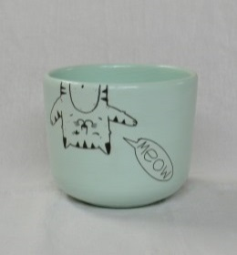
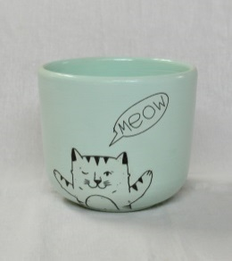
 | 12 | 800 | 110 | 15 | 4640028562522 | 562522 | 141 ₽ | 123 ₽ | 109 ₽ | 98 ₽ | Керамический горшок с поддоном
 | 15 | 1600 | 135 | 12 | 4640028562539 | 562539 | 225 ₽ | 196 ₽ | 175 ₽ | 157 ₽
Мяун | 18 | 3000 | 160 | 4 | 4640028562546 | 562546 | 358 ₽ | 314 ₽ | 279 ₽ | 251 ₽
микс | 22 | 5000 | 200 | 2 | 4640028562553 | 562553 | 514 ₽ | 450 ₽ | 400 ₽ | 360 ₽
 | 26 | 8500 | 240 | 2 | 4640028562560 | 562560 | 657 ₽ | 575 ₽ | 511 ₽ | 460 ₽

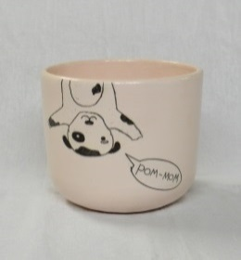
 | 12 | 800 | 110 | 15 | 4640028562577 | 562577 | 141 ₽ | 123 ₽ | 109 ₽ | 98 ₽ | Керамический горшок с поддоном
 | 15 | 1600 | 135 | 12 | 4640028562584 | 562584 | 225 ₽ | 196 ₽ | 175 ₽ | 157 ₽
Пуппи | 18 | 3000 | 160 | 4 | 4640028562591 | 562591 | 358 ₽ | 314 ₽ | 279 ₽ | 251 ₽
микс | 22 | 5000 | 200 | 2 | 4640028562607 | 562607 | 514 ₽ | 450 ₽ | 400 ₽ | 360 ₽
 | 26 | 8500 | 240 | 2 | 4640028562614 | 562614 | 657 ₽ | 575 ₽ | 511 ₽ | 460 ₽

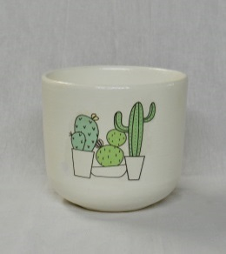
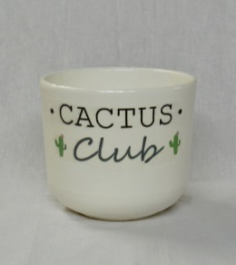
 | 12 | 800 | 110 | 15 | 4640028562379 | 562379 | 141 ₽ | 123 ₽ | 109 ₽ | 98 ₽ | Керамический горшок с поддоном
 | 15 | 1600 | 135 | 12 | 4640028562386 | 562386 | 225 ₽ | 196 ₽ | 175 ₽ | 157 ₽
Кактус клуб | 18 | 3000 | 160 | 4 | 4640028562393 | 562393 | 358 ₽ | 314 ₽ | 279 ₽ | 251 ₽
 | 22 | 5000 | 200 | 2 | 4640028562409 | 562409 | 514 ₽ | 450 ₽ | 400 ₽ | 360 ₽
 | 26 | 8500 | 240 | 2 | 4640028562416 | 562416 | 657 ₽ | 575 ₽ | 511 ₽ | 460 ₽
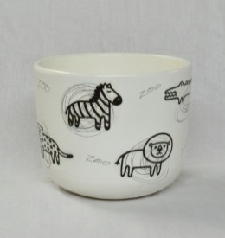
 | 12 | 800 | 110 | 15 | 4640028562324 | 562324 | 141 ₽ | 123 ₽ | 109 ₽ | 98 ₽ | Керамический горшок с поддоном
 | 15 | 1600 | 135 | 12 | 4640028562331 | 562331 | 225 ₽ | 196 ₽ | 175 ₽ | 157 ₽
Гиф | 18 | 3000 | 160 | 4 | 4640028562348 | 562348 | 358 ₽ | 314 ₽ | 279 ₽ | 251 ₽
 | 22 | 5000 | 200 | 2 | 4640028562355 | 562355 | 514 ₽ | 450 ₽ | 400 ₽ | 360 ₽
 | 26 | 8500 | 240 | 2 | 4640028562362 | 562362 | 657 ₽ | 575 ₽ | 511 ₽ | 460 ₽

 | 12 | 800 | 110 | 15 | 4640028562478 | 562478 | 141 ₽ | 123 ₽ | 109 ₽ | 98 ₽ | Керамический горшок с поддоном
 | 15 | 1600 | 135 | 12 | 4640028562485 | 562485 | 225 ₽ | 196 ₽ | 175 ₽ | 157 ₽
Милый дом | 18 | 3000 | 160 | 4 | 4640028562492 | 562492 | 358 ₽ | 314 ₽ | 279 ₽ | 251 ₽
 | 22 | 5000 | 200 | 2 | 4640028562508 | 562508 | 514 ₽ | 450 ₽ | 400 ₽ | 360 ₽
 | 26 | 8500 | 240 | 2 | 4640028562515 | 562515 | 657 ₽ | 575 ₽ | 511 ₽ | 460 ₽

Высокий овал
роспись
 | 12 | 800 | 110 | 15 | 4607058024703 | 024703 | 141 ₽ | 123 ₽ | 109 ₽ | 98 ₽ | Керамический горшок с поддоном
Молодой | 15 | 1500 | 135 | 12 | 4607058024710 | 024710 | 225 ₽ | 196 ₽ | 175 ₽ | 157 ₽
бамбук | 18 | 2600 | 160 | 4 | 4607058021801 | 021801 | 358 ₽ | 314 ₽ | 279 ₽ | 251 ₽
 | 22 | 4800 | 200 | 2 | 4607058020361 | 020361 | 501 ₽ | 438 ₽ | 389 ₽ | 350 ₽
 | 26 | 8500 | 240 | 2 | 4607058023775 | 023775 | 734 ₽ | 642 ₽ | 571 ₽ | 514 ₽

 | 12 | 800 | 110 | 15 | 4640028560221 | 560221 | 141 ₽ | 123 ₽ | 109 ₽ | 98 ₽ | Керамический горшок с поддоном
 | 15 | 1500 | 135 | 12 | 4640028560238 | 560238 | 225 ₽ | 196 ₽ | 175 ₽ | 157 ₽
Япония | 18 | 2600 | 160 | 4 | 4640028560245 | 560245 | 358 ₽ | 314 ₽ | 279 ₽ | 251 ₽
 | 22 | 4800 | 200 | 2 | 4640028560252 | 560252 | 501 ₽ | 438 ₽ | 389 ₽ | 350 ₽
 | 26 | 8500 | 240 | 2 | 4640028560269 | 560269 | 734 ₽ | 642 ₽ | 571 ₽ | 514 ₽

 | 12 | 800 | 110 | 15 | 4660015041106 | 041106 | 141 ₽ | 123 ₽ | 109 ₽ | 98 ₽ | Керамический горшок с поддоном
 | 15 | 1500 | 135 | 12 | 4607058023355 | 023355 | 225 ₽ | 196 ₽ | 175 ₽ | 157 ₽
Аист | 18 | 2600 | 160 | 4 | 4660015041120 | 041120 | 358 ₽ | 314 ₽ | 279 ₽ | 251 ₽
 | 22 | 4800 | 200 | 2 | 4607058024246 | 024246 | 501 ₽ | 438 ₽ | 389 ₽ | 350 ₽
 | 26 | 8500 | 240 | 2 | 4607058024253 | 024253 | 734 ₽ | 642 ₽ | 571 ₽ | 514 ₽

 | 12 | 800 | 110 | 15 | 4660015048594 | 048594 | 141 ₽ | 123 ₽ | 109 ₽ | 98 ₽ | Керамический горшок с поддоном
 | 15 | 1500 | 135 | 12 | 4660015048600 | 048600 | 225 ₽ | 196 ₽ | 175 ₽ | 157 ₽
Весна | 18 | 2600 | 160 | 4 | 4660015048617 | 048617 | 358 ₽ | 314 ₽ | 279 ₽ | 251 ₽
 | 22 | 4800 | 200 | 2 | 4660015048624 | 048624 | 501 ₽ | 438 ₽ | 389 ₽ | 350 ₽
 | 26 | 8500 | 240 | 2 | 4660015048631 | 048631 | 734 ₽ | 642 ₽ | 571 ₽ | 514 ₽

декор
 | 12 | 800 | 110 | 15 | 4640028560375 | 560375 | 127 ₽ | 111 ₽ | 99 ₽ | 89 ₽ | Керамический горшок с поддоном
 | 15 | 1500 | 135 | 12 | 4640028560382 | 560382 | 204 ₽ | 179 ₽ | 159 ₽ | 143 ₽
Маски | 18 | 2600 | 160 | 4 | 4640028560399 | 560399 | 326 ₽ | 285 ₽ | 253 ₽ | 228 ₽
 | 22 | 4800 | 200 | 2 | 4640028560405 | 560405 | 453 ₽ | 396 ₽ | 352 ₽ | 317 ₽
 | 26 | 8500 | 240 | 2 | 4640028560412 | 560412 | 667 ₽ | 584 ₽ | 519 ₽ | 467 ₽

 | 12 | 800 | 110 | 15 | 4640028560474 | 560474 | 127 ₽ | 111 ₽ | 99 ₽ | 89 ₽ | Керамический горшок с поддоном
 | 15 | 1500 | 135 | 12 | 4640028560481 | 560481 | 204 ₽ | 179 ₽ | 159 ₽ | 143 ₽
Воины дождя | 18 | 2600 | 160 | 4 | 4640028560498 | 560498 | 326 ₽ | 285 ₽ | 253 ₽ | 228 ₽
 | 22 | 4800 | 200 | 2 | 4640028560504 | 560504 | 453 ₽ | 396 ₽ | 352 ₽ | 317 ₽
 | 26 | 8500 | 240 | 2 | 4640028560511 | 560511 | 667 ₽ | 584 ₽ | 519 ₽ | 467 ₽

 | 12 | 800 | 110 | 15 | 4640028560429 | 560429 | 127 ₽ | 111 ₽ | 99 ₽ | 89 ₽ | Керамический горшок с поддоном
 | 15 | 1500 | 135 | 12 | 4640028560436 | 560436 | 204 ₽ | 179 ₽ | 159 ₽ | 143 ₽
Массаи | 18 | 2600 | 160 | 4 | 4640028560443 | 560443 | 326 ₽ | 285 ₽ | 253 ₽ | 228 ₽
 | 22 | 4800 | 200 | 2 | 4640028560450 | 560450 | 453 ₽ | 396 ₽ | 352 ₽ | 317 ₽
 | 26 | 8500 | 240 | 2 | 4640028560467 | 560467 | 667 ₽ | 584 ₽ | 519 ₽ | 467 ₽

 | 12 | 800 | 110 | 15 | 4660015048792 | 048792 | 118 ₽ | 103 ₽ | 92 ₽ | 83 ₽ | Керамический горшок с поддоном
Волна | 15 | 1500 | 135 | 12 | 4660015048808 | 048808 | 187 ₽ | 164 ₽ | 145 ₽ | 131 ₽
серо-белая | 18 | 2600 | 160 | 4 | 4660015048815 | 048815 | 300 ₽ | 263 ₽ | 233 ₽ | 210 ₽
 | 22 | 4800 | 200 | 2 | 4660015048822 | 048822 | 429 ₽ | 375 ₽ | 333 ₽ | 300 ₽
 | 26 | 8500 | 240 | 2 | 4660015048839 | 048839 | 600 ₽ | 525 ₽ | 467 ₽ | 420 ₽

 | 12 | 800 | 110 | 15 | 4660015048846 | 048846 | 118 ₽ | 103 ₽ | 92 ₽ | 83 ₽ | Керамический горшок с поддоном
Волна | 15 | 1500 | 135 | 12 | 4660015048853 | 048853 | 187 ₽ | 164 ₽ | 145 ₽ | 131 ₽
бирюза | 18 | 2600 | 160 | 4 | 4660015048860 | 048860 | 300 ₽ | 263 ₽ | 233 ₽ | 210 ₽
 | 22 | 4800 | 200 | 2 | 4660015048877 | 048877 | 429 ₽ | 375 ₽ | 333 ₽ | 300 ₽
 | 26 | 8500 | 240 | 2 | 4660015048884 | 048884 | 600 ₽ | 525 ₽ | 467 ₽ | 420 ₽

 | 12 | 800 | 110 | 15 | 4660015048693 | 048693 | 118 ₽ | 103 ₽ | 92 ₽ | 83 ₽ | Керамический горшок с поддоном
Волна | 15 | 1500 | 135 | 12 | 4660015048709 | 048709 | 187 ₽ | 164 ₽ | 145 ₽ | 131 ₽
черная | 18 | 2600 | 160 | 4 | 4660015048716 | 048716 | 300 ₽ | 263 ₽ | 233 ₽ | 210 ₽
 | 22 | 4800 | 200 | 2 | 4660015048723 | 048723 | 429 ₽ | 375 ₽ | 333 ₽ | 300 ₽
 | 26 | 8500 | 240 | 2 | 4660015048730 | 048730 | 600 ₽ | 525 ₽ | 467 ₽ | 420 ₽
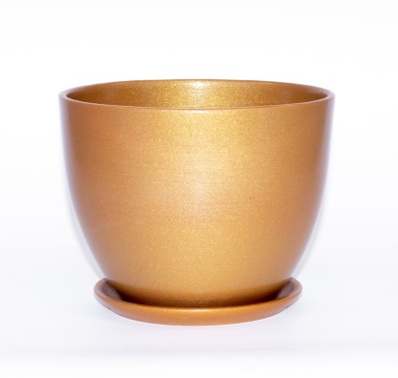
 | 12 | 800 | 110 | 15 | 4640028564014 | 564014 | 141 ₽ | 123 ₽ | 109 ₽ | 98 ₽ | Керамический горшок с поддоном
Шар | 15 | 1500 | 135 | 12 | 4640028563970 | 563970 | 225 ₽ | 196 ₽ | 175 ₽ | 157 ₽
(золото) | 18 | 2600 | 160 | 4 | 4640028564021 | 564021 | 358 ₽ | 314 ₽ | 279 ₽ | 251 ₽
 | 22 | 4800 | 200 | 2 | 4640028564038 | 564038 | 501 ₽ | 438 ₽ | 389 ₽ | 350 ₽
 | 26 | 8500 | 240 | 2 | 4640028564045 | 564045 | 734 ₽ | 642 ₽ | 571 ₽ | 514 ₽

 | 12 | 800 | 110 | 15 | 4640028564052 | 564052 | 141 ₽ | 123 ₽ | 109 ₽ | 98 ₽ | Керамический горшок с поддоном
Шар | 15 | 1500 | 135 | 12 | 4640028563687 | 563687 | 225 ₽ | 196 ₽ | 175 ₽ | 157 ₽
(красный) | 18 | 2600 | 160 | 4 | 4640028564069 | 564069 | 358 ₽ | 314 ₽ | 279 ₽ | 251 ₽
 | 22 | 4800 | 200 | 2 | 4640028564076 | 564076 | 501 ₽ | 438 ₽ | 389 ₽ | 350 ₽
 | 26 | 8500 | 240 | 2 | 4640028564083 | 564083 | 734 ₽ | 642 ₽ | 571 ₽ | 514 ₽

 | 12 | 800 | 110 | 15 | 4660015049546 | 049546 | 141 ₽ | 123 ₽ | 109 ₽ | 98 ₽ | Керамический горшок с поддоном
Колор Гейм | 15 | 1500 | 135 | 12 | 4660015049553 | 049553 | 225 ₽ | 196 ₽ | 175 ₽ | 157 ₽
(зеленый) | 18 | 2600 | 160 | 4 | 4660015049560 | 049560 | 358 ₽ | 314 ₽ | 279 ₽ | 251 ₽
 | 22 | 4800 | 200 | 2 | 4660015049577 | 049577 | 501 ₽ | 438 ₽ | 389 ₽ | 350 ₽
 | 26 | 8500 | 240 | 2 | 4660015049584 | 049584 | 734 ₽ | 642 ₽ | 571 ₽ | 514 ₽

 | 12 | 800 | 110 | 15 | 4660015049645 | 049645 | 141 ₽ | 123 ₽ | 109 ₽ | 98 ₽ | Керамический горшок с поддоном
Колор Гейм | 15 | 1500 | 135 | 12 | 4660015049652 | 049652 | 225 ₽ | 196 ₽ | 175 ₽ | 157 ₽
(желтый) | 18 | 2600 | 160 | 4 | 4660015049669 | 049669 | 358 ₽ | 314 ₽ | 279 ₽ | 251 ₽
 | 22 | 4800 | 200 | 2 | 4660015049676 | 049676 | 501 ₽ | 438 ₽ | 389 ₽ | 350 ₽
 | 26 | 8500 | 240 | 2 | 4660015049683 | 049683 | 734 ₽ | 642 ₽ | 571 ₽ | 514 ₽

 | 12 | 800 | 110 | 15 | 4660015049195 | 049195 | 141 ₽ | 123 ₽ | 109 ₽ | 98 ₽ | Керамический горшок с поддоном
Колор Гейм | 15 | 1500 | 135 | 12 | 4660015049201 | 049201 | 225 ₽ | 196 ₽ | 175 ₽ | 157 ₽
(белый) | 18 | 2600 | 160 | 4 | 4660015049218 | 049218 | 358 ₽ | 314 ₽ | 279 ₽ | 251 ₽
 | 22 | 4800 | 200 | 2 | 4660015049225 | 049225 | 501 ₽ | 438 ₽ | 389 ₽ | 350 ₽
 | 26 | 8500 | 240 | 2 | 4660015049232 | 049232 | 734 ₽ | 642 ₽ | 571 ₽ | 514 ₽

 | 12 | 800 | 110 | 15 | 4660015049348 | 049348 | 141 ₽ | 123 ₽ | 109 ₽ | 98 ₽ | Керамический горшок с поддоном
Колор Гейм | 15 | 1500 | 135 | 12 | 4660015049355 | 049355 | 225 ₽ | 196 ₽ | 175 ₽ | 157 ₽
(красный) | 18 | 2600 | 160 | 4 | 4660015049362 | 049362 | 358 ₽ | 314 ₽ | 279 ₽ | 251 ₽
 | 22 | 4800 | 200 | 2 | 4660015049379 | 049379 | 501 ₽ | 438 ₽ | 389 ₽ | 350 ₽
 | 26 | 8500 | 240 | 2 | 4660015049386 | 049386 | 734 ₽ | 642 ₽ | 571 ₽ | 514 ₽

 | 12 | 800 | 110 | 15 | 4660015049294 | 049294 | 141 ₽ | 123 ₽ | 109 ₽ | 98 ₽ | Керамический горшок с поддоном
Колор Гейм | 15 | 1500 | 135 | 12 | 4660015049300 | 049300 | 225 ₽ | 196 ₽ | 175 ₽ | 157 ₽
(синий) | 18 | 2600 | 165 | 4 | 4660015049317 | 049317 | 358 ₽ | 314 ₽ | 279 ₽ | 251 ₽
 | 22 | 4800 | 200 | 2 | 4660015049324 | 049324 | 501 ₽ | 438 ₽ | 389 ₽ | 350 ₽
 | 26 | 8500 | 240 | 2 | 4660015049331 | 049331 | 734 ₽ | 642 ₽ | 571 ₽ | 514 ₽

 | 12 | 800 | 110 | 15 | 4640028565073 | 565073 | 141 ₽ | 123 ₽ | 109 ₽ | 98 ₽ | Керамический горшок с поддоном
 | 15 | 1500 | 135 | 12 | 4640028565080 | 565080 | 225 ₽ | 196 ₽ | 175 ₽ | 157 ₽
Джеральдина | 18 | 2600 | 160 | 4 | 4640028565097 | 565097 | 358 ₽ | 314 ₽ | 279 ₽ | 251 ₽
 | 22 | 4800 | 200 | 2 | 4640028565103 | 565103 | 501 ₽ | 438 ₽ | 389 ₽ | 350 ₽
 | 26 | 8500 | 240 | 2 | 4640028565110 | 565110 | 734 ₽ | 642 ₽ | 571 ₽ | 514 ₽

 | 12 | 800 | 110 | 15 | 4640028564977 | 564977 | 141 ₽ | 123 ₽ | 109 ₽ | 98 ₽ | Керамический горшок с поддоном
...

